Estadísticas
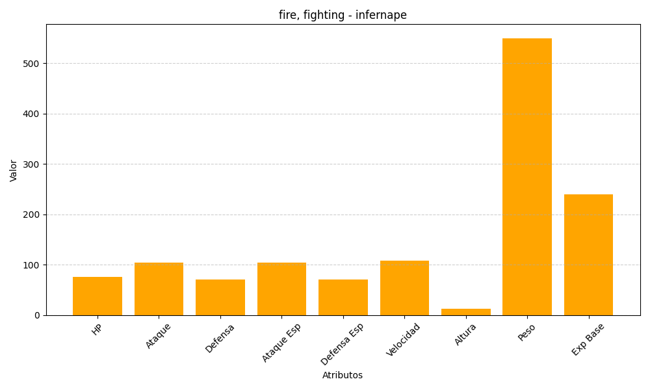
ID | Nombre | Tipo | HP | Ataque | Defensa | Ataque Especial | Defensa Especial | Velocidad | Altura | Peso | Experiencia Base
392 | infernape | fire, fighting | 76 | 104 | 71 | 104 | 71 | 108 | 12 | 550 | 240

